準備
１．S/Wのインストール

 | Node.jsをインストールする。
 | URL | https://nodejs.org/ja/
 | バージョン | v6.11.3LTS

 | Gitをインストールする。
 | URL | https://git-scm.com/download/win
 | バージョン | 2.14.1

 | VisualStudioCodeをインストールする。
 | URL | https://code.visualstudio.com/download
 | バージョン | 1.16.0

 | 設定よりパラメータ「git.path」にGitコマンドがあるファイルパスを設定する。

 | ※ここではエディタとしてVisualStudioCodeを例にしてますが、こだわりはありません。

２．Githubからソースコードの取得

1 | コマンドプロンプトにてGitHubにあるリポジトリをクローンするディレクトリを作成・移動する。

2 | 移動したディレクトリで、以下のコマンドを入力しリポジトリの内容をローカルにコピーする。
 | git clone https://github.com/Ryoji-Sugimoto/osumAI.git

 | ※コマンドを入力したディレクトリ直下にosumAIディレクトリが作成され、そのディレクトリ内にソースコードなどが格納されている。

3 | 作成されたosumAIディレクトリをVisual Studio Codeで開く

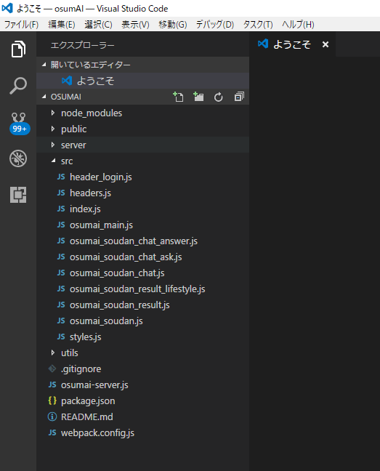

３．アプリケーションのビルド、実行

1 | react等のモジュールのインストール
 | npm install

2 | ソースコードの修正を行う。

3 | アプリケーションのビルド
 | npm run build

 | ビルドエラーの場合は、以下のメッセージが出るので、問題の対処を行う。
 | npm ERR! ～

4 | アプリケーションの実行
 | npm start

 | 以下のメッセージ表示されると起動完了
 | 起動しました http://localhost:3001

４．GitHubへソースコードのコミット

 | 修正したソースコードをテストし問題がなければ以下の操作を行う。

1 | ローカルリポジトリにコミットする。

 | ①SCMビューを開く
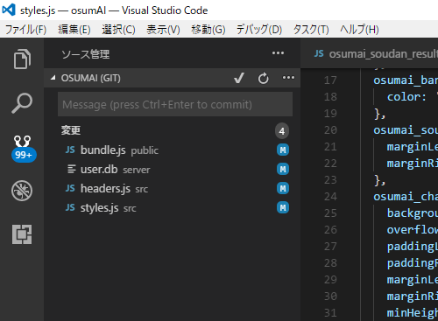

 | ②コミットコメントを入力する
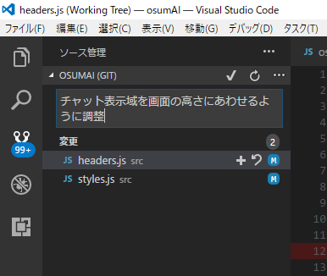

 | ③「すべてコミット」を選択する。（メッセージが出たら「はい」を選択する）
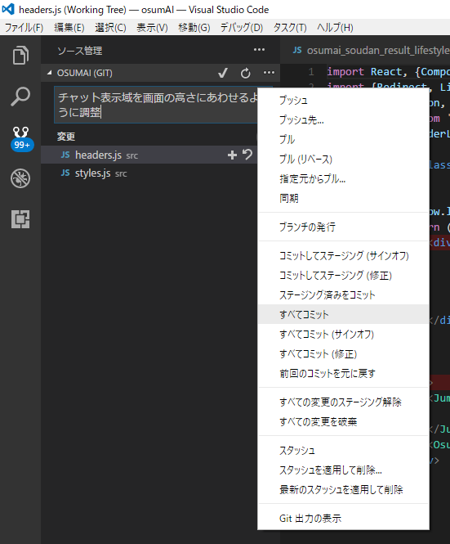

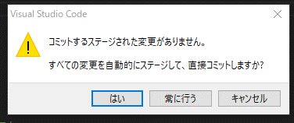

 | ④しばらくすると画面左下のヘッダー領域に「1↑」が表示されるので、その部分をクリックする。

 | ⑤以下のようなメッセージが表示されれば、「OK」を選択する。

修正について
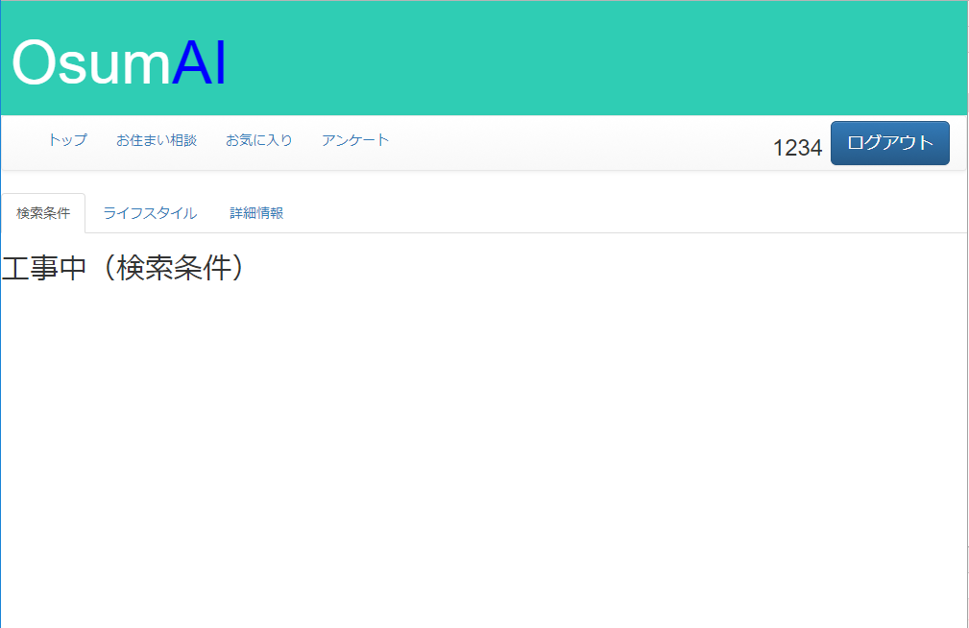
張りぼての取り込みについて

 | 以下のソースに張りぼてを組み込むことになると思います。
 | このあたりのソースを読んで内容を確認ください。

 | osumai_soudan_result_lifestyle.js
 | osumai_soudan_result_detail.js

張りぼての確認について
 | 以下の流れで結果画面に行きつけます。（とりあえず「お気に入り」メニューに結果画面をリンクしています。）

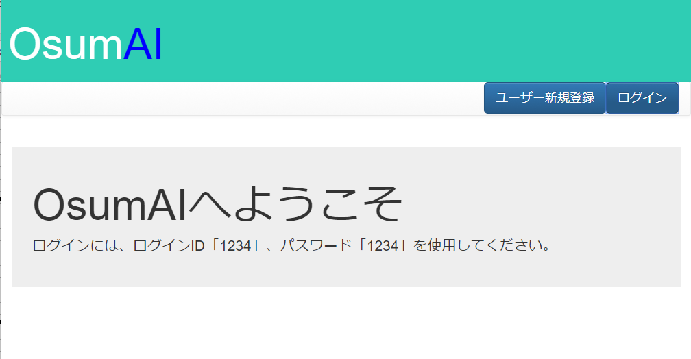

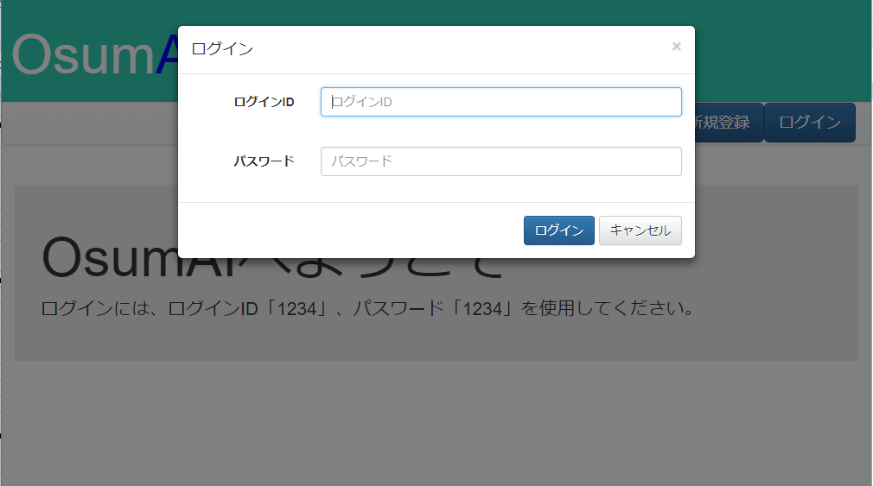

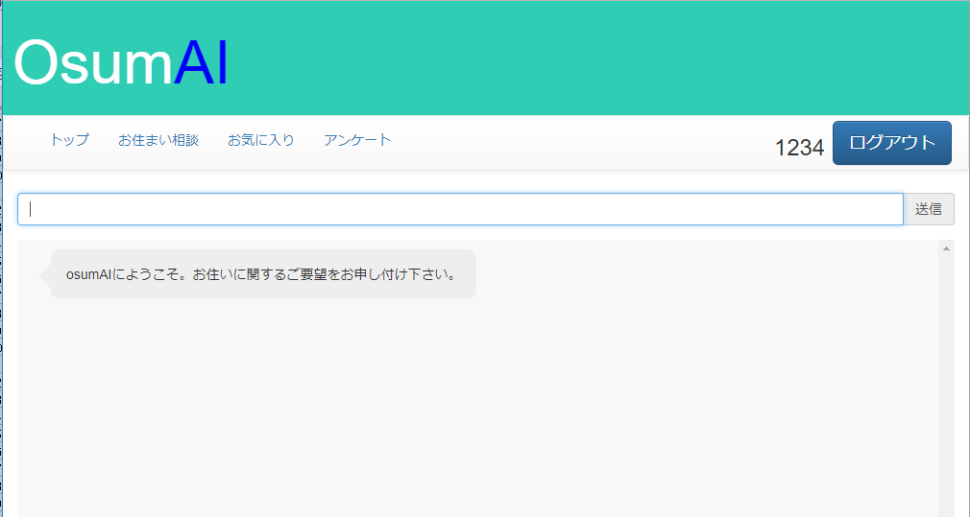

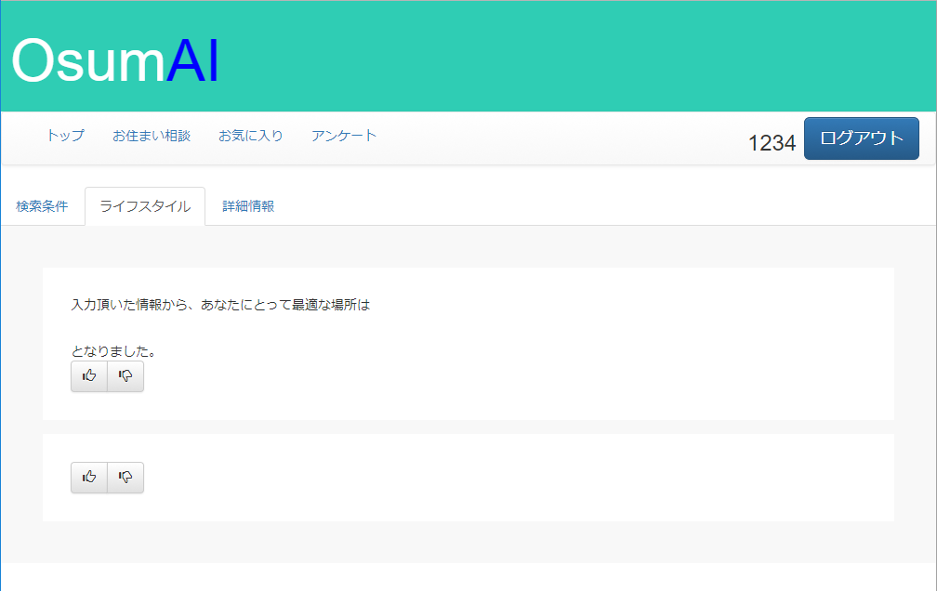
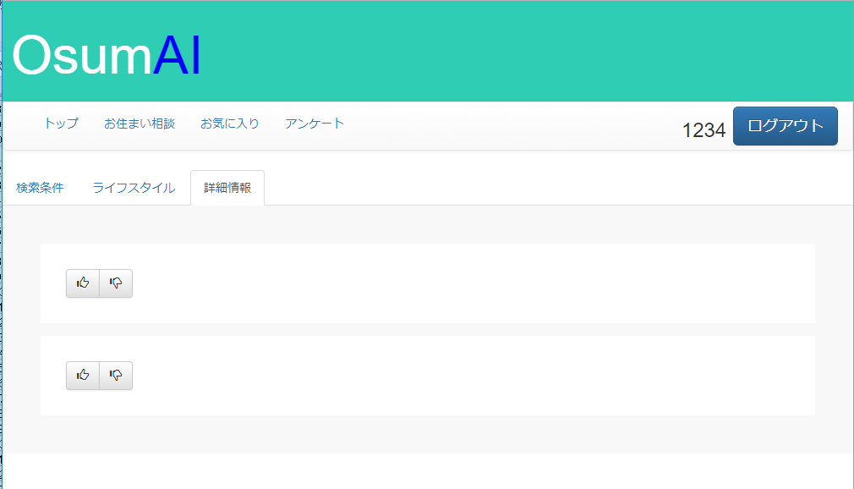

このあたりに張りぼて？

このあたりに張りぼて？

